Лист1
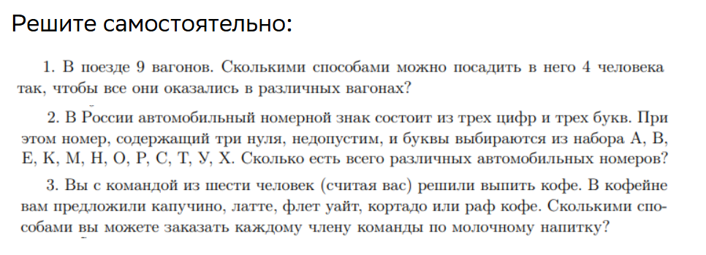

Задание 1 |  | Сочетание без повторений

n | 9 |  | C | 3,024
k | 4

Задание 2 |  | Размещения с повторениями

n | 12 |  | A1 | 1,728
k | 3 | буквы

n | 10 |  | A2 | 999
k | 3 | цифры

 |  |  | A | 1,726,272

Задание 3 |  | Размещения с повторениями

n | 6 |  | А | 15,625
k | 5

